Blad1
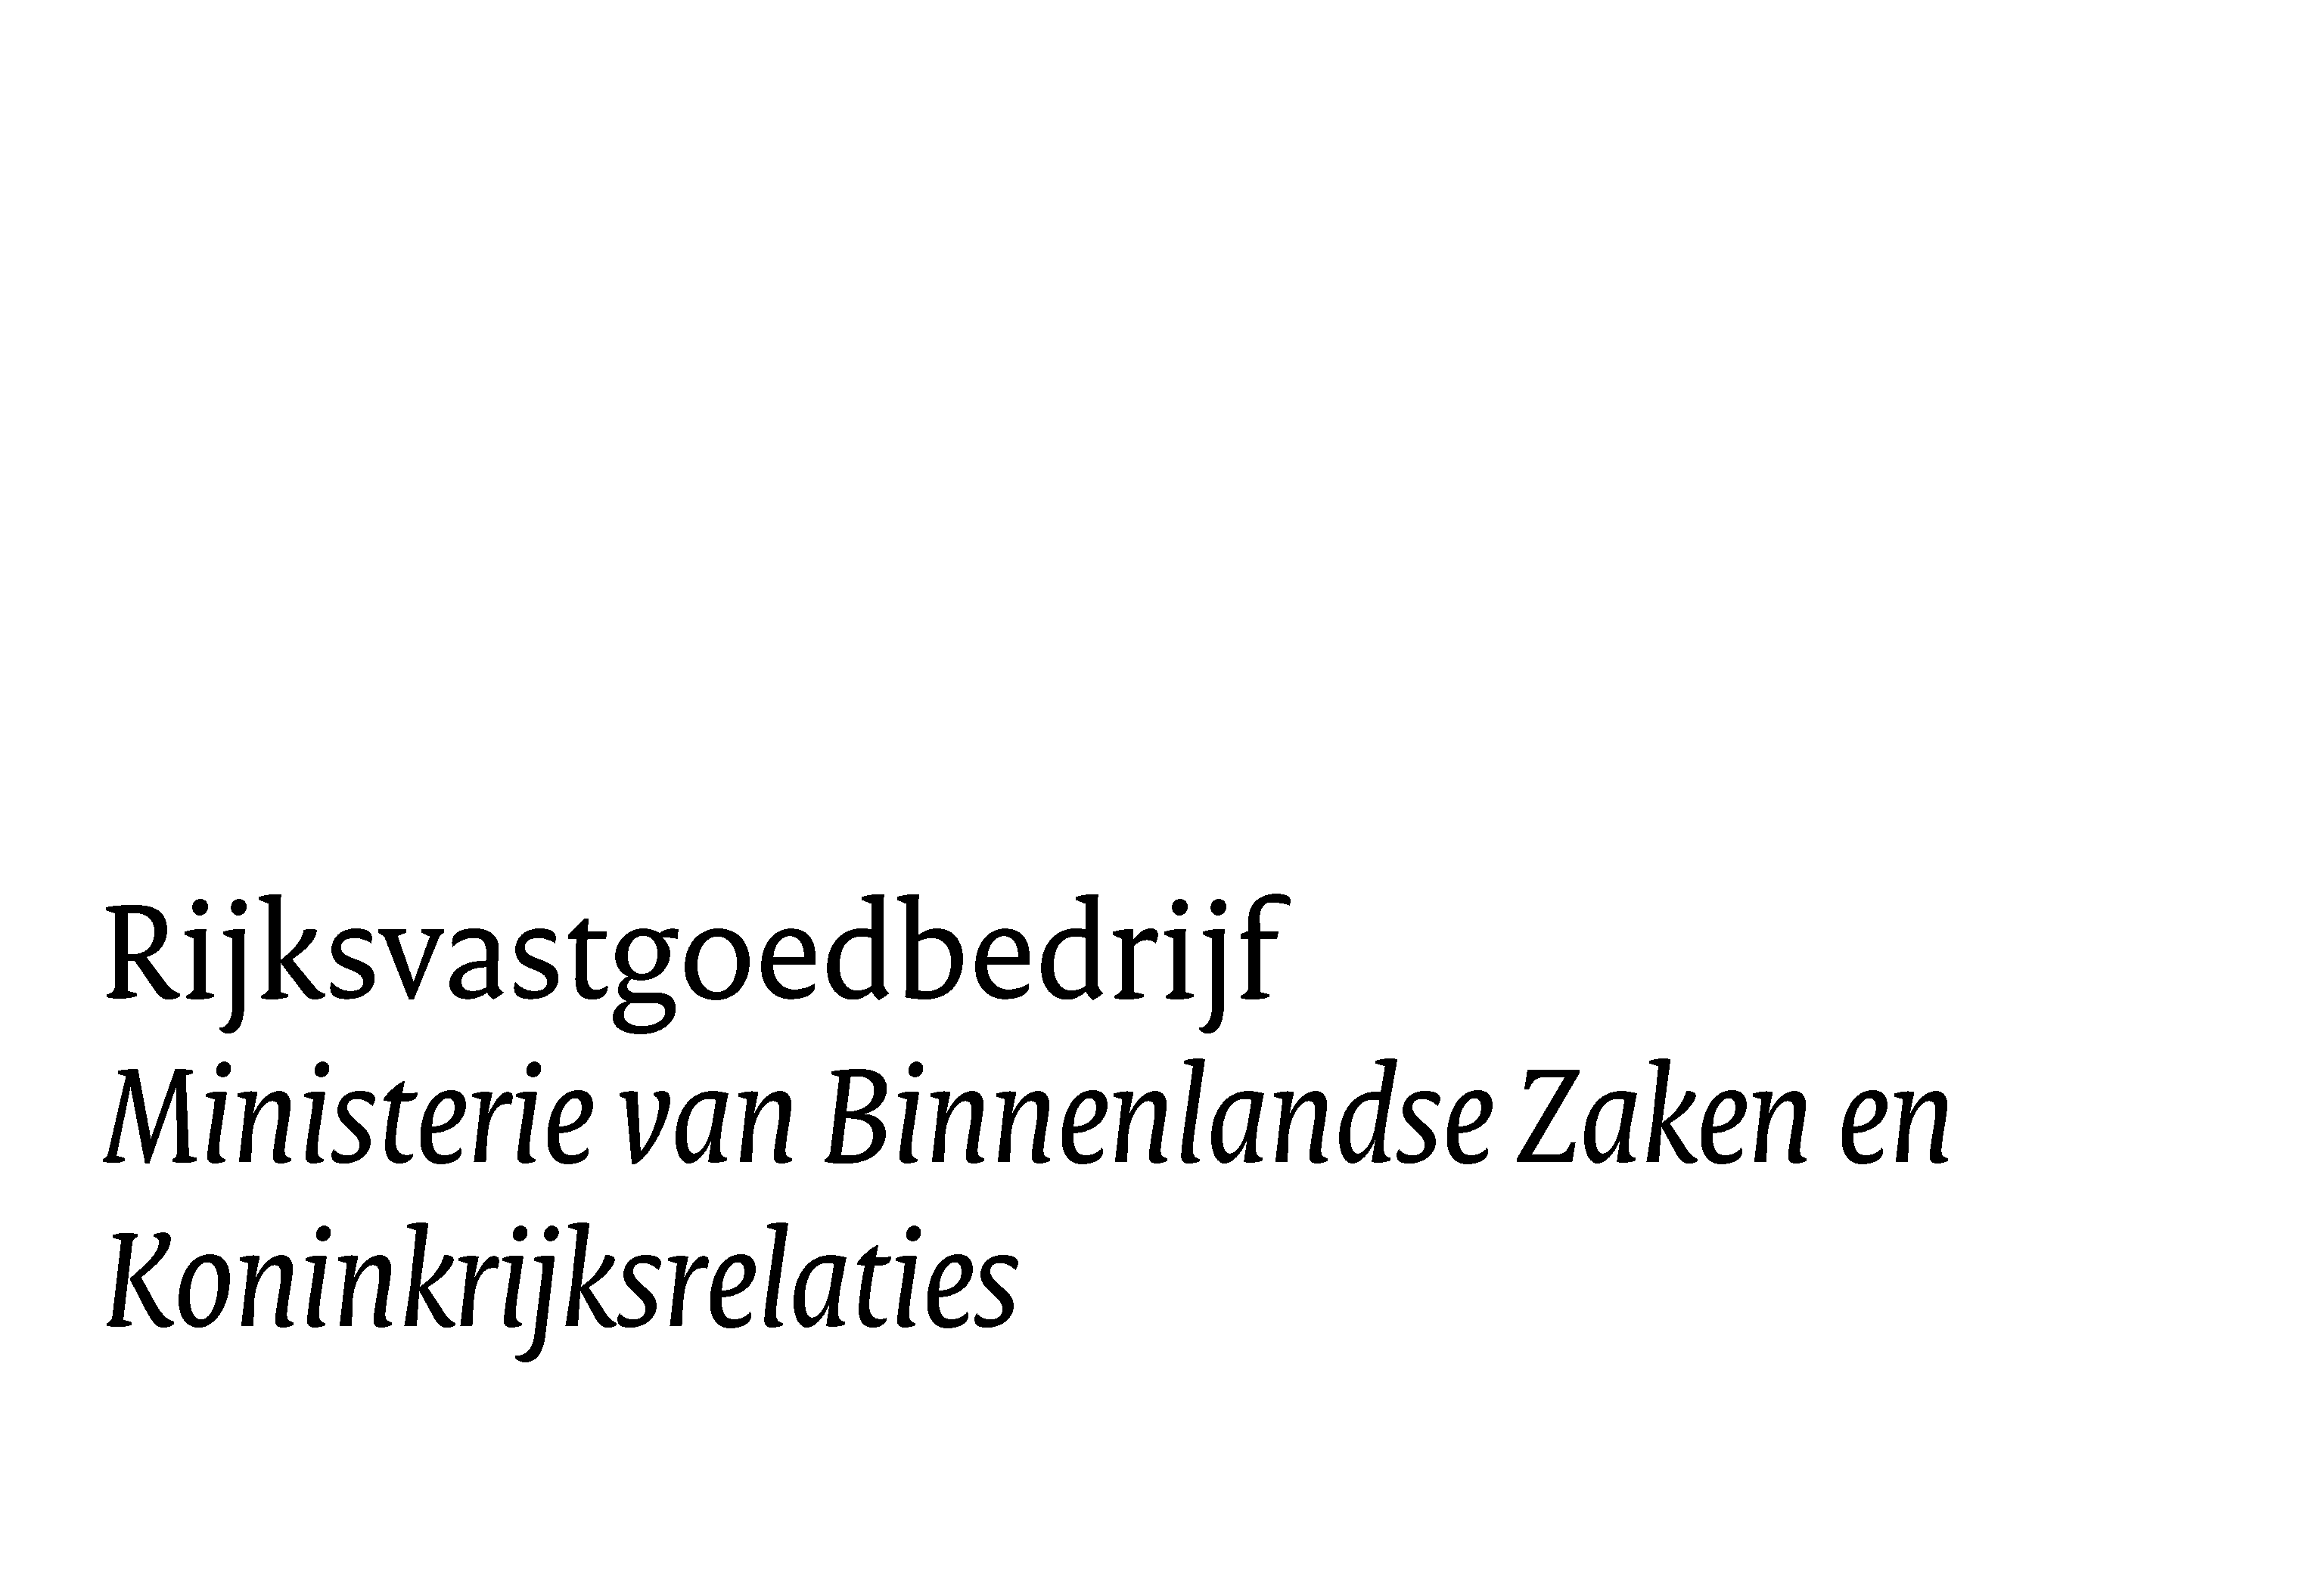
Datum 20 februari 2024
Versie: 1.0

Opdrachtnemer | Hier staat de naam van de opdrachtnemer
Overeenkomstnummer | 637770
Perceelcode | 000
Periode | jan. 25 - apr. 25 | of T01, T02, etc.
Datum | 2024-02-19

Object | 100895G01
 | Objectmanager | R. Sluimer | Gebruiker | J. Jansen
Omschrijving
Capaciteit personeel voldoende |  | ¨ ja ¨ nee | Indien één van de vragen met nee wordt beantwoord, dan graag een toelichting geven in het veld hieronder
Geleverde hoeveelheid/ kwaliteit voldoende |  | ¨ ja ¨ nee
Samenwerking gebruiker goed |  | ¨ ja ¨ nee
Samenwerking aannemer goed |  | ¨ ja ¨ nee
Samenwerking objectmanager goed |  | ¨ ja ¨ nee
toelichting op bovengenoemde punten:

Object | 100099G01G01
 | Objectmanager | M. Petri | Gebruiker | J. Pieterse
Omschrijving
Capaciteit personeel voldoende |  | ¨ ja ¨ nee | Indien één van de vragen met nee wordt beantwoord, dan graag een toelichting geven in het veld hieronder
Geleverde hoeveelheid/ kwaliteit voldoende |  | ¨ ja ¨ nee
Samenwerking gebruiker goed |  | ¨ ja ¨ nee
Samenwerking aannemer goed |  | ¨ ja ¨ nee
Samenwerking objectmanager goed |  | ¨ ja ¨ nee
toelichting op bovengenoemde punten:

Ondergetekende verklaart dat de bovengenoemde punten naar waarheid zijn ingevuld in overleg met de gebruiker en de objectmanager

Opdrachtnemer:

Naam:

Datum:

